Sheet1
题目一
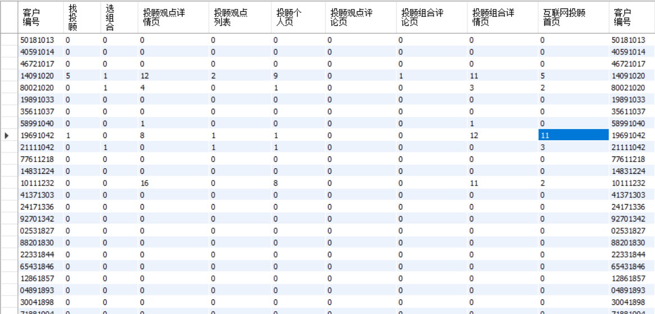
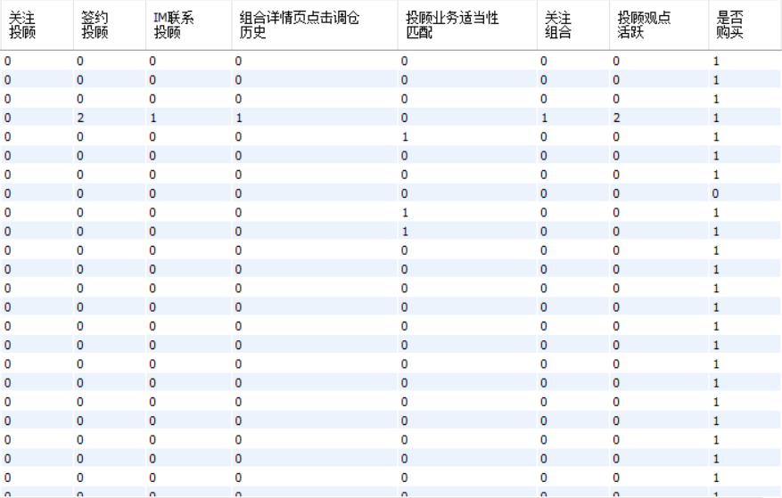

题目二
数据总数：32561条 | age 异常值： |  | workclass的异常点统计：
workclass缺失值个数是：1839个 | 79 22 |  | Without-pay 14
fnlwgt缺失值个数是：2个 | 80 22 |  | Never-worked 7
education缺失值个数是：3个 | 81 20
education_num缺失值个数是：2个 | 82 12 |  | education的异常点统计： | education_num异常点 |  | education_num和education异常点重复
martial_status缺失值个数是：1个 | 83 6 |  | Preschool 51 | 1 51
occupation缺失值个数是：1848个 | 84 10
relationship缺失值个数是：3个 | 85 3 |  | native_country outlier 样本数：
race缺失值个数是：3个 | 86 1 |  | Outlying-US(Guam-USVI-etc) 14
sex缺失值个数是：1个 | 87 1 |  | Holand-Netherlands 1
capital_gain缺失值个数是：4个 | 88 3
capital_loss缺失值个数是：2个 | 90 43
hours_per_week缺失值个数是：2个
native_country缺失值个数是：583个
label缺失值个数是：4个
模型评估： |  |  |  |  | 特征筛选：
训练集AUC曲线图 |  | 测试集AUC曲线图 |  |  | 根据IV值进行特征的筛选，IV图如下所示：
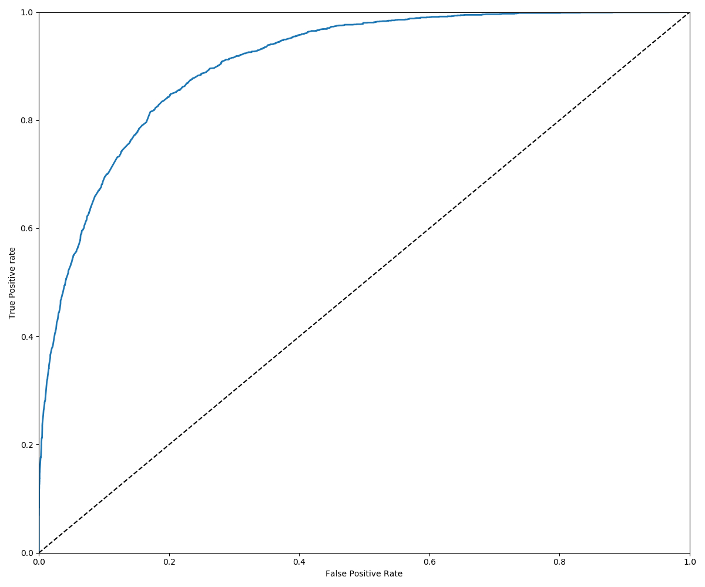
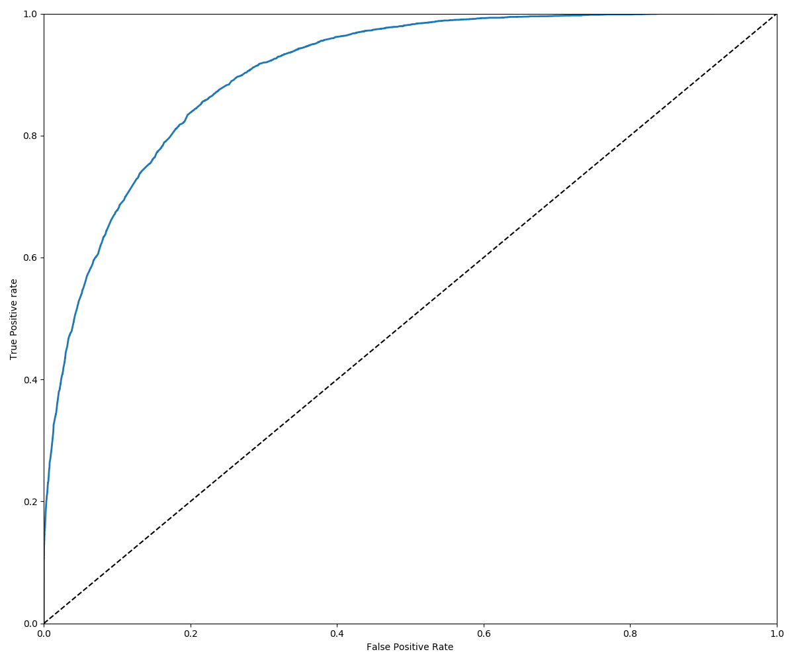
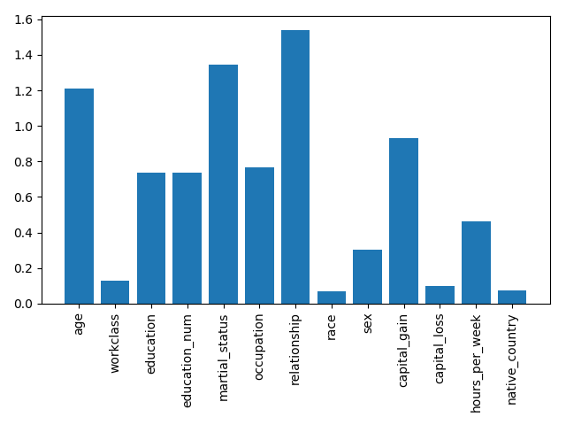

 | AUC | 准确率 | 召回率
训练集 | 0.904891 | 0.798 | 0.862
测试集 | 0.9029951 | 0.8 | 0.8478

